作成方法
このファイルは、シート名を会社名にすることにより施工体制台帳や再下請負通知書から施工体系図の入力を支援するものです。
以下の手順で、必要事項を入力、シート名の変更、シートのコピーをしてください。
各シートは入力を要する箇所のみを選択できるように保護を掛けていますが、必要に応じて保護を解除してください。

① | 施工体制台帳に必要事項を入力し、シート名を一次下請会社名に変更
 |  | セルはプルダウンメニューから選択
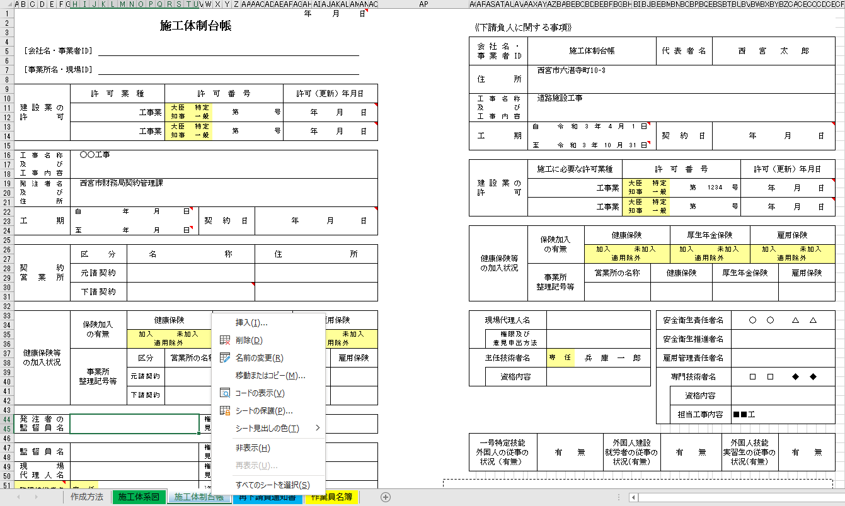

プルダウンメニューから選択

右クリックし、シート名を
下請負人会社名に変更

② | 一次下請会社が複数ある場合は、①で作成したシートをコピーし、必要事項を入力し、シート名を変更

③ | 再下請負人通知書に必要事項を入力し、を反映再下請負会社名に変更
 | （報告下請負業者名にシート名を入力すると下請負人に関する事項を反映）
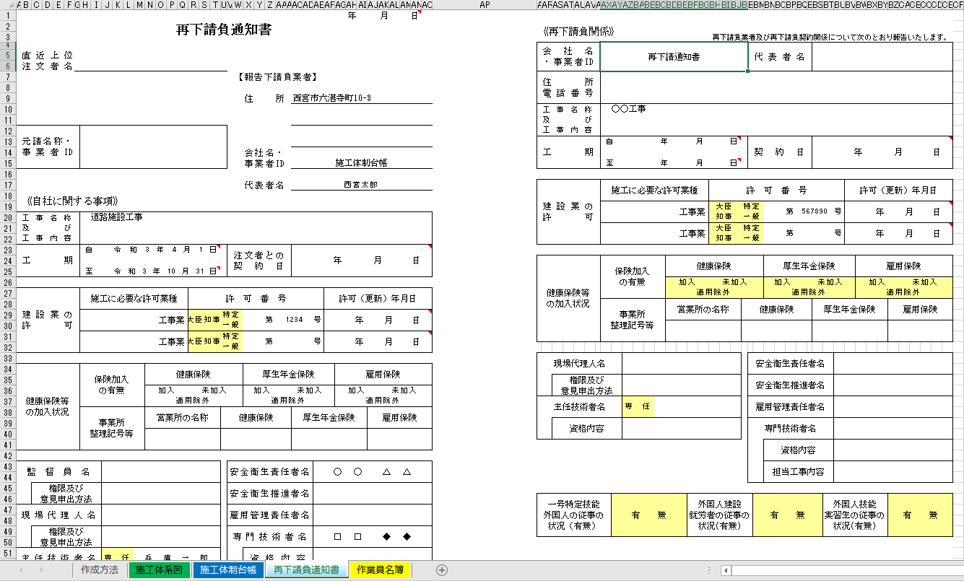

反映したい会社名
（シート名）を入力

右クリックし、シート名を
再下請負会社名に変更

④ | 再下請負会社が複数ある場合は、③で作成したシートをコピーし、必要事項を入力し、シート名を変更
 | 再下請負がない再下請負通知書（右欄が空白のもの）の作成は不要

⑤ | 施工体系図に該当会社名（シート名）を入力すると、施工体制台帳、再下請負通知書の内容を反映
 | セルを選択して罫線を施工体系の関係性がわかるように変更
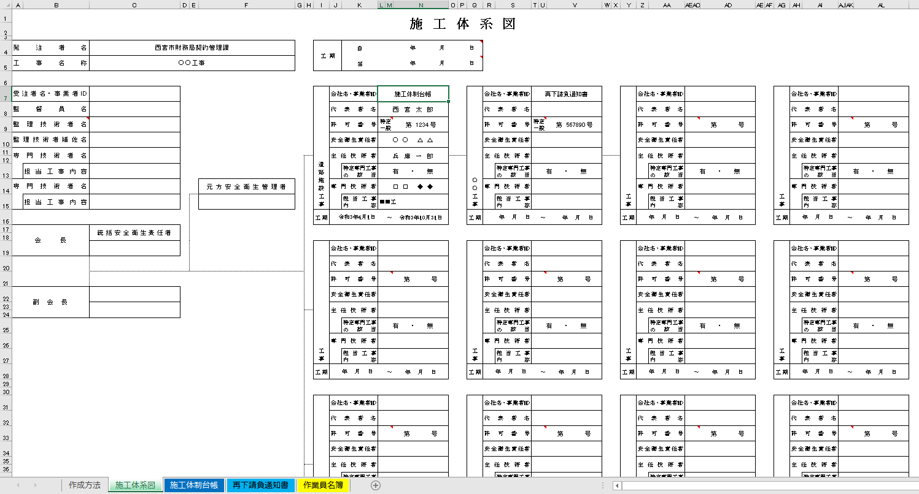

シート名の受注者の内容を反映

セルを選択し
罫線を変更

 | 罫線はセルの右または下の罫線ができるようにセルのロックを掛けています。

添付書類補足説明
施工体系図・施工体制台帳等の添付書類について
施工体制台帳等の作成範囲
再下請負通知書の作成範囲
1 受 注 者
2 一次下請 Ａ社
3 二次下請 Ｃ社
4 三次下請 Ｆ社

5 二次下請 Ｄ社
運搬業者※

6 一次下請 Ｂ社
7 二次下請 Ｅ社
資材業者※

警備業者※

資材業者※

運搬業者※
測量業者※
 |  | 注１）本図は三次下請までの施工体制の場合の例示であり、施工体制
 |  |  | 台帳等の作成範囲は全ての下請業者が対象です。
 |  | 注２）※発注者が仕様書等で記載を求めている場合は記載が必要です。

7-2 Ｅ社添付書類
7-1 再下請負通知書（Ｂ社・Ｅ社）
 | 施工体制台帳の構成
 | ・施工体制台帳・再下請負通知書の下に
 | 右面業者の添付書類を添えてください。
6-2 Ｂ社添付書類
 | ・添付書類の構成は右下を
6-1 施工体制台帳（受注者・Ｂ社）
 | 参照してください。
5-2 Ｄ社添付書類
5-1 再下請負通知書（Ａ社・Ｄ社）
4-2 Ｆ社添付書類
4-1 再下請負通知書（Ｃ社・Ｆ社）
3-2 Ｃ社添付書類
3-1 再下請負通知書（Ａ社・Ｃ社）
2-2 Ａ社添付書類
2-1 施工体制台帳（受注者・Ａ社）
1-2 受注者添付書類
1-1 施工体系図

 |  |  |  | 施工体制台帳・再下請負通知書
 |  |  |  | 添付書類
⑨建退共
⑧外国人就労者入場届
⑦作業員名簿
⑥技術者雇用証明
⑤技術者資格証明
④建設業許可証
③契約約款
②内訳書（工事内容）
①契約書または
注文書・注文請書

施工体制台帳
 |  |  |  |  |  |  |  |  |  |  |  |  |  |  |  |  | 年 月 日
施工体制台帳 |  |  |  |  |  |  |  |  |  |  |  |  |  |  |  |  |  |  |  |  | 《下請負人に関する事項》

 |  |  |  |  |  |  |  |  |  |  |  |  |  |  |  |  |  |  |  |  |  | 会社名・ 事業者ID |  | 施工体制台帳 |  |  |  |  |  |  |  |  |  |  | 代表者名 |  |  |  | 西宮太郎
 | ［会社名・事業者ID］

 | ［事業所名・現場ID］ |  |  |  |  |  |  |  |  |  |  |  |  |  |  |  |  |  |  |  |  | 住所 |  | 西宮市六湛寺町10-3

 | 建設業の 許可 |  | 許 可 業 種 |  |  |  |  | 許 可 番 号 |  |  |  |  |  |  |  |  | 許可（更新）年月日
 |  |  |  |  |  |  |  |  |  |  |  |  |  |  |  |  |  |  |  |  |  | 工事名称 及び 工事内容 |  | 道路施設工事
 |  |  |  |  |  |  | 工事業 | 大臣 知事 | 特定 一般 |  |  |  |  | 第 |  | 号 | 年 月 日

 |  |  |  |  |  |  | 工事業 | 大臣 知事 | 特定 一般 |  |  |  |  | 第 |  | 号 | 年 月 日 |  |  |  |  | 工期 |  | 自 |  |  | 2021-04-01 |  |  |  |  |  |  |  | 契約日 |  |  |  | 年 月 日

 |  |  |  |  |  |  |  |  |  |  |  |  |  |  |  |  |  |  |  |  |  |  |  | 至 |  |  | 2021-10-31
 | 工事名称 及び 工事内容 |  | ○○工事
 |  |  |  |  |  |  |  |  |  |  |  |  |  |  |  |  |  |  |  |  |  | 建設業の 許可 |  | 施工に必要な許可業種 |  |  |  |  |  |  |  | 許 可 番 号 |  |  |  |  |  |  |  |  |  | 許可（更新）年月日

 | 発注者名 及び 住所 |  | 西宮市財務局契約管理課 |  |  |  |  |  |  |  |  |  |  |  |  |  |  |  |  |  |  |  |  |  |  |  |  |  |  | 工事業 |  | 大臣 知事 | 特定 一般 |  |  |  | 第 | 1234 |  |  | 号 | 年 月 日

 |  |  |  |  |  |  |  |  |  |  |  |  |  |  |  |  |  |  |  |  |  |  |  |  |  |  |  |  |  | 工事業 |  | 大臣 知事 | 特定 一般 |  |  |  | 第 |  |  |  | 号 | 年 月 日
 | 工期 |  | 自 |  | 年 月 日 |  |  |  |  |  | 契約日 |  |  |  | 年 月 日

 |  |  | 至 |  | 年 月 日 |  |  |  |  |  |  |  |  |  |  |  |  |  |  |  |  | 健康保険等の加入状況 |  |  | 保険加入の有無 |  |  |  | 健康保険 |  |  |  |  |  |  | 厚生年金保険 |  |  |  |  |  |  | 雇用保険

 | 契約 営業所 |  |  | 区分 |  | 名 称 |  |  |  |  |  |  |  |  | 住 所 |  |  |  |  |  |  |  |  |  |  |  |  |  | 加入 未加入 適用除外 |  |  |  |  |  |  | 加入 未加入 適用除外 |  |  |  |  |  |  | 加入 未加入 適用除外

 |  |  |  | 元請契約 |  |  |  |  |  |  |  |  |  |  |  |  |  |  |  |  |  |  |  | 事業所 整理記号等 |  |  |  |  | 営業所の名称 |  |  |  | 健康保険 |  |  |  |  |  | 厚生年金保険 |  |  |  |  | 雇用保険

 |  |  |  | 下請契約

 | 健康保険等の加入状況 |  |  | 保険加入の有無 |  | 健康保険 |  |  |  |  |  | 厚生年金保険 |  |  |  |  |  | 雇用保険 |  |  | 現場代理人名 |  |  |  |  |  |  |  |  |  |  |  |  | 安全衛生責任者名 |  |  |  |  |  |  | ○○ △△△

 |  |  |  |  |  | 加入 未加入 適用除外 |  |  |  |  |  | 加入 未加入 適用除外 |  |  |  |  |  | 加入 未加入 適用除外 |  |  |  |  | 権限及び 意見申出方法 |  |  |  |  |  |  |  |  |  |  | 安全衛生推進者名

 |  |  | 事業所 整理記号等 |  |  | 区分 |  | 営業所の名称 |  |  |  |  | 健康保険 |  |  | 厚生年金保険 |  |  |  | 雇用保険 | 主任技術者名 |  |  |  |  | 専 任 非専任 |  | 兵庫一郎 |  |  |  |  |  | 雇用管理責任者名

 |  |  |  |  |  | 元請契約 |  |  |  |  |  |  |  |  |  |  |  |  |  |  |  |  | 資格内容 |  |  |  |  |  |  |  |  |  |  | 専門技術者名 |  |  |  |  |  |  | □□ ◆◆

 |  |  |  |  |  | 下請契約 |  |  |  |  |  |  |  |  |  |  |  |  |  |  |  |  |  |  |  |  |  |  |  |  |  |  |  |  |  | 資格内容

 |  |  |  |  |  |  |  |  |  |  |  |  |  |  |  |  |  |  |  |  |  |  |  |  |  |  |  |  |  |  |  |  |  |  |  | 担当工事内容 |  |  |  |  | ■■工
 | 発注者の 監督員名 |  |  |  |  |  |  |  |  |  | 権限及び意見申出方法

 |  |  |  |  |  |  |  |  |  |  |  |  |  |  |  |  |  |  |  |  | 一号特定技能 外国人の従事の 状況（有無） |  |  |  | 有 無 |  |  |  |  |  | 外国人建設 就労者の従事の状況(有無) |  |  |  | 有 無 |  |  |  |  | 外国人技能 実習生の従事の状況(有無) |  |  |  | 有 無
 | 監督員名 |  |  |  |  |  |  |  |  |  | 権限及び意見申出方法

 | 現場 代理人名 |  |  |  |  |  |  |  |  |  | 権限及び意見申出方法
※施工体制台帳の添付書類（建設業法施行規則第１４条の２第２項）
・発注者と作成建設業者の請負契約及び作成建設業者と下請負人の下請契約に係る当初契約及び変更契約の契約書面の写し（公共工事以外の建設工事について締結されるものに係るものは、請負代金の額に係る部分を除く）
・主任技術者又は監理技術者が主任技術者資格又は監理技術者資格を有する事を証する書面及び当該主任技術者又は監理技術者が作成建設業者に雇用期間を特に限定することなく雇用されている者であることを証する書面又はこれらの写し
・専門技術者をおく場合は、その者が主任技術者資格を有することを証する書面及びその者が作成建設業者に雇用期間を特に限定することなく雇用されている者であることを証する書面又はこれらの写し
 | 監理技術者名 主任技術者名 |  | 専 任 非専任 |  |  |  |  |  |  |  | 資格内容

 | 監理技術者 補佐名 |  |  |  |  |  |  |  |  |  | 資格内容

 | 専門 技術者名 |  |  |  |  |  |  |  |  |  | 専門 技術者名

 |  | 資格内容 |  |  |  |  |  |  |  |  |  | 資格内容

 |  | 担当 工事内容 |  |  |  |  |  |  |  |  |  | 担当 工事内容

一号特定技能 外国人の従事の 状況（有無） |  |  |  | 有 無 |  |  | 外国人建設 就労者の従事の 状況(有無) |  |  | 有 無 |  |  |  |  | 外国人技能 実習生の従事の 状況(有無) |  |  |  | 有 無

再下請負通知書
 |  |  |  |  |  |  |  |  |  |  |  |  |  |  |  |  |  |  |  |  | 年 月 日
再下請負通知書 |  |  |  |  |  |  |  |  |  |  |  |  |  |  |  |  |  |  |  |  |  |  |  | 《再下請負関係》
 |  |  |  |  |  |  |  |  |  |  |  |  |  |  |  |  |  |  |  |  |  |  |  |  |  |  |  |  |  |  | 再下請負業者及び再下請負契約関係について次のとおり報告いたします。
 |  |  |  |  |  |  |  |  |  |  |  |  |  |  |  |  |  |  |  |  |  |  |  |  | 会社名 ・事業者ID |  | 再下請通知書 |  |  |  |  |  |  |  |  |  |  | 代表者名
 | 直近上位 注文者名

 |  |  |  |  |  |  |  |  |  |  |  |  |  | 【報告下請負業者】 |  |  |  |  |  |  |  |  |  |  | 住所 電話番号

 |  |  |  |  |  |  |  |  |  |  |  |  |  |  | 住所 |  |  | 西宮市六湛寺町10-3
 |  |  |  |  |  |  |  |  |  |  |  |  |  |  |  |  |  |  |  |  |  |  |  |  | 工事名称 及び 工事内容 |  | ○○工事

 | 元請名称・事業者ID |  | 0
 |  |  |  |  |  |  |  |  |  |  |  |  |  |  |  |  |  |  |  |  |  |  |  |  | 工期 |  | 自 |  |  | 年 月 日 |  |  |  |  |  |  |  | 契約日 |  |  |  | 年 月 日
 |  |  |  |  |  |  |  |  |  |  |  |  |  |  | 会社名・ |  |  | 施工体制台帳
 |  |  | 0 |  |  |  |  |  |  |  |  |  |  |  | 事業者ID |  |  | 0 |  |  |  |  |  |  |  |  | 至 |  |  | 年 月 日

 |  |  |  |  |  |  |  |  |  |  |  |  |  |  | 代表者名 |  |  | 西宮太郎 |  |  |  |  |  |  | 建設業の 許可 |  | 施工に必要な許可業種 |  |  |  |  |  |  |  | 許 可 番 号 |  |  |  |  |  |  |  |  |  | 許可（更新）年月日
 | 《自社に関する事項》
 |  |  |  |  |  |  |  |  |  |  |  |  |  |  |  |  |  |  |  |  |  |  |  |  |  |  |  |  |  |  |  |  | 工事業 |  | 大臣 知事 | 特定 一般 |  |  |  | 第 | 567890 |  |  | 号 | 年 月 日
 | 工事名称 及び 工事内容 |  | 道路施設工事
 |  |  | 0 |  |  |  |  |  |  |  |  |  |  |  |  |  |  |  |  |  |  |  |  |  |  |  |  |  |  |  |  |  | 工事業 |  | 大臣 知事 | 特定 一般 |  |  |  | 第 |  |  |  | 号 | 年 月 日

 | 工期 |  | 自 |  |  | 2021-04-01 |  |  |  |  |  |  |  | 注文者との 契約日 |  |  |  | 年 月 日
 |  |  |  |  |  |  |  |  |  |  |  |  |  |  |  |  |  |  |  |  |  |  |  |  | 健康保険等の加入状況 |  |  | 保険加入の有無 |  |  |  | 健康保険 |  |  |  |  |  |  | 厚生年金保険 |  |  |  |  |  |  | 雇用保険
 |  |  | 至 |  |  | 2021-10-31
 |  |  |  |  |  |  |  |  |  |  |  |  |  |  |  |  |  |  |  |  |  |  |  |  |  |  |  |  |  |  |  | 加入 未加入 適用除外 |  |  |  |  |  |  | 加入 未加入 適用除外 |  |  |  |  |  |  | 加入 未加入 適用除外
 | 建設業の 許可 |  | 施工に必要な許可業種 |  |  |  |  |  |  |  | 許 可 番 号 |  |  |  |  |  |  |  |  |  | 許可（更新）年月日
 |  |  |  |  |  |  |  |  |  |  |  |  |  |  |  |  |  |  |  |  |  |  |  |  |  |  | 事業所 整理記号等 |  |  |  |  | 営業所の名称 |  |  |  | 健康保険 |  |  |  |  |  | 厚生年金保険 |  |  |  |  | 雇用保険
 |  |  | 0 |  |  |  |  |  | 工事業 |  | 大臣 知事 | 特定 一般 |  |  | 0 | 第 | 1234 |  |  | 号 | 年 月 日

 |  |  | 0 |  |  |  |  |  | 工事業 |  | 大臣 知事 | 特定 一般 |  |  | 0 | 第 | 0 |  |  | 号 | 年 月 日

 |  |  |  |  |  |  |  |  |  |  |  |  |  |  |  |  |  |  |  |  |  |  |  | 現場代理人名 |  |  |  |  |  |  |  |  |  |  |  |  | 安全衛生責任者名
 | 健康保険等の加入状況 |  |  | 保険加入の有無 |  |  |  | 健康保険 |  |  |  |  |  |  | 厚生年金保険 |  |  |  |  |  |  | 雇用保険
 |  |  |  |  |  |  |  |  |  |  |  |  |  |  |  |  |  |  |  |  |  |  |  |  |  | 権限及び 意見申出方法 |  |  |  |  |  |  |  |  |  |  | 安全衛生推進者名
 |  |  |  |  |  |  |  | 加入 未加入 適用除外 |  |  |  |  |  |  | 加入 未加入 適用除外 |  |  |  |  |  |  | 加入 未加入 適用除外
 |  |  |  |  |  |  |  |  |  |  |  |  |  |  |  |  |  |  |  |  |  |  |  | 主任技術者名 |  |  |  |  | 専 任 非専任 |  |  |  |  |  |  |  | 雇用管理責任者名
 |  |  | 事業所 整理記号等 |  |  |  |  | 営業所の名称 |  |  |  | 健康保険 |  |  |  |  |  | 厚生年金保険 |  |  |  |  | 雇用保険
 |  |  |  |  |  |  |  |  |  |  |  |  |  |  |  |  |  |  |  |  |  |  |  |  |  | 資格内容 |  |  |  |  |  |  |  |  |  |  | 専門技術者名
 |  |  |  |  |  |  |  | 0 |  |  |  | 0 |  |  |  |  |  | 0 |  |  |  |  | 0
 |  |  |  |  |  |  |  |  |  |  |  |  |  |  |  |  |  |  |  |  |  |  |  |  |  |  |  |  |  |  |  |  |  |  |  |  |  |  | 資格内容

監督員名 |  |  |  |  | 0 |  |  |  |  |  |  |  | 安全衛生責任者名 |  |  |  |  |  |  | ○○ △△△ |  |  |  |  |  |  |  |  |  |  |  |  |  |  |  |  |  |  | 担当工事内容

 |  | 権限及び 意見申出方法 |  |  |  |  |  |  |  |  |  |  | 安全衛生推進者名 |  |  |  |  |  |  | 0
 |  |  |  |  |  |  |  |  |  |  |  |  |  |  |  |  |  |  |  |  |  |  |  | 一号特定技能 外国人の従事の 状況（有無） |  |  |  | 有 無 |  |  |  |  |  | 外国人建設 就労者の従事の状況(有無) |  |  |  | 有 無 |  |  |  |  | 外国人技能 実習生の従事の状況(有無) |  |  |  | 有 無
現場代理人名 |  |  |  |  | 0 |  |  |  |  |  |  |  | 雇用管理責任者名 |  |  |  |  |  |  | 0

 |  | 権限及び 意見申出方法 |  |  | 0 |  |  |  |  |  |  |  | 専門技術者名 |  |  |  |  |  |  | □□ ◆◆

主任技術者名 |  |  |  |  | 専 任 非専任 |  | 兵庫一郎 |  |  |  |  |  |  |  | 資格内容 |  |  |  |  | 0
※再下請通知書の添付書類（建設業法施行規則第１４条の４第３項）
・再下請通知人が再下請人と締結した当初契約及び変更契約の契約書面の写し（公共工事以外の建設工事について締結されるものに係るものは、請負代金の額に係る部分を除く）
 |  | 資格内容 |  |  | 0 |  |  |  |  |  |  |  |  |  | 担当工事内容 |  |  |  |  | ■■工

一号特定技能 外国人の従事の 状況（有無） |  |  |  | 有 無 |  |  |  |  |  | 外国人建設 就労者の従事の状況(有無) |  |  |  | 有 無 |  |  |  |  | 外国人技能 実習生の従事の状況(有無) |  |  |  | 有 無

